b. Fundação
 |  | DIMENSIONAMENTO DE PRAZO - FUNDAÇÃO PROFUNDA, BLOCOS E BALDRAMES

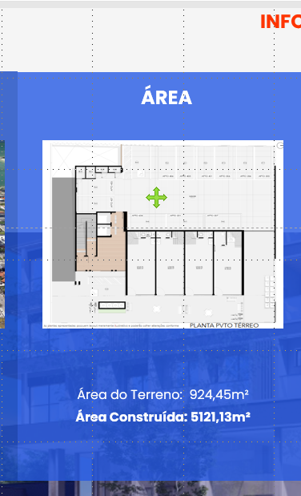
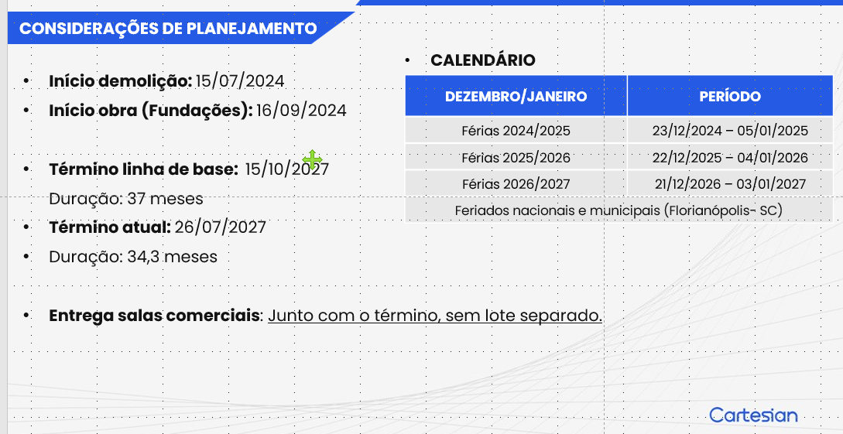
 |  |  |  |  |  |  |  |  |  |  | COMPARATIVO BELA VIDA
Estacas Hélice Contínua
 | Estacas
Etapa | Quantidade | Profundidade (m) | Total (m) | Duração (Dias) | Total (dias) | Meses
Fase 1 | 81 | 15 | 1215 | 11 | 13.2 | 0.60

Índice (m/dia) |  | 120
Coeficiente de chuva |  | 1.20

Etapa | Forma (m²) | Concreto (m³) | Aço (Kg) | Armador | Carpinteiro | Formas (Dias) | Armação (dias) | Concreto (dias) | Duração Total | Meses
Blocos e Baldrames | 370.7825 | 134.83 | 5393.2 | 4 | 4 | 22 | 7 | 1 | 30 | 1.36
Contenção |  |  |  |  |  |  |  | 2 | 36 | 1.64
Montagem de formas (Hh/m²): |  | 2.08
Concretagem (h/m³): |  | 0.01
RUP Armação (Hh/kg) |  | 0.04
Coeficiente de chuva |  | 1.20

 |  | *Contenção em Parede Diafragma

d. Fachada
DIMENSIONAMENTO DE PRAZO - FACHADA

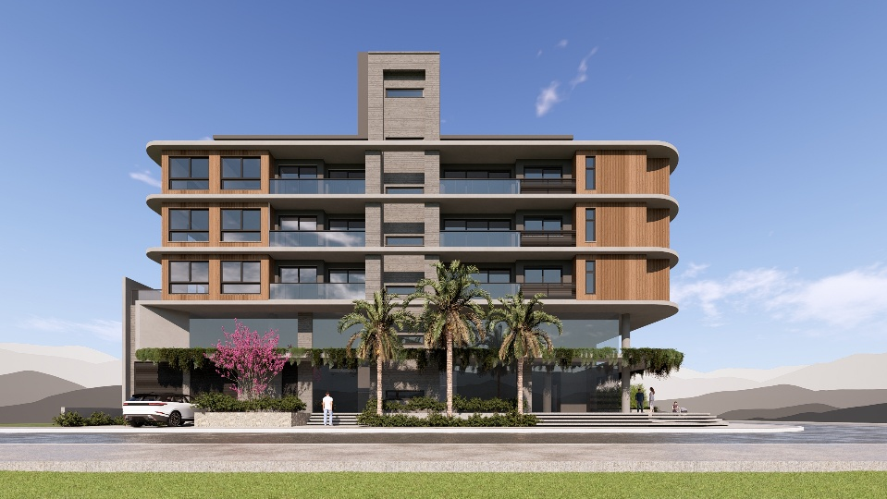
Serviço | Quant (m²) | RUP | Dias | Profissional | Servente
Chapisco | 2332.66 | 0.17 | 24 | 2 | 1
Reboco | 2332.66 | 0.63 | 84 | 2 | 1
Selador | 1225.16064 | 0.05 | 4 | 2 | 1 | Apenas abas
Textura | 1225.16064 | 0.19 | 13 | 2 | 1
Pastilha | 1107.5 | 0.95 | 60 | 2 | 1
Preparação | - | - | 20 | - | -
Balancim | - | - | 16 | - | -
 |  | Total Dias | 221.00 | Total Meses | 10.05

